C.R Mois 2026
Période | Catégorie | Amanda | Emile | Brandon | Immersion | Total | Comparatif N-1 | Écart N-1 | Évolution% N-1 | Non employé
Janvier | Oui | 28 | 23 | 21 | 0 | 72 | ↑ | 55 | 323.53%
 | Oui OF | 3 | 0 | 3 | 0 | 6 |  |  |  | ANNÉE | JANVIER | FÉVRIER | MARS | AVRIL | MAI | JUIN | JUILLET | AOUT | SEPTEMBRE | OCTOBRE | NOVEMBRE | DÉCEMBRE | TOTAL
 | À réfléchir | 24 | 36 | 31 | 0 |  |  |  |  | GLOBAL OUI 2025 | 17 | 38 | 75 | 35 | 53 | 40 | 61 | 83 | 91 | 85 | 34 | 17 | 629
 | Total d'appel | 183 | 263 | 239 | 0 |  |  |  |  | GLOBAL OUI 2026 | 72 | 48 | 87 | 59 | 58 | 25 | 0 | 0 | 0 | 0 | 0 | 0 | 349
 | Total trier | 0 | 0 | 0 | 0
 | Nbre d'ent. ouvert | 181 | 263 | 228 | 0
Comparaison des années 2025 et 2026
Février | Oui | 13 | 15 | 20 | 0 | 48 | ↑ | 10 | 26.32%
 | Oui OF | 3 | 0 | 2 | 0 | 5
 | À réfléchir | 26 | 34 | 33 | 0
 | Total d'appel | 153 | 256 | 254 | 0
 | Total trier | 0 | 0 | 0 | 0
 | Nbre d'ent. ouvert | 142 | 256 | 248 | 0
Mars | Oui | 37 | 25 | 25 | 0 | 87 | ↑ | 12 | 16.00%
 | Oui OF | 1 | 1 | 3 | 0 | 5
 | À réfléchir | 43 | 38 | 39 | 0
 | Total d'appel | 248 | 337 | 266 | 0
 | Total trier | 0 | 0 | 45 | 0
 | Nbre d'ent. ouvert | 243 | 337 | 255 | 0
Avril | Oui | 22 | 19 | 18 | 0 | 59 | ↑ | 24 | 68.57%
 | Oui OF | 0 | 0 | 1 | 0 | 1
 | À réfléchir | 29 | 44 | 47 | 0
 | Total d'appel | 203 | 216 | 216 | 0
 | Total trier | 0 | 0 | 0 | 0
 | Nbre d'ent. ouvert | 201 | 216 | 215 | 0
Mai | Oui | 13 | 24 | 21 | 0 | 58 | ↑ | 5 | 9.43%
 | Oui OF | 1 | 0 | 1 | 0 | 2
 | À réfléchir | 14 | 39 | 33 | 0
 | Total d'appel | 106 | 263 | 204 | 0
 | Total trier | 0 | 0 | 0 | 0
 | Nbre d'ent. ouvert | 106 | 263 | 197 | 0
Juin | Oui | 6 | 14 | 5 | 0 | 25 | ↓ | -15 | -37.50%
 | Oui OF | 0 | 0 | 0 | 0 | 0
 | À réfléchir | 6 | 22 | 12 | 0
 | Total d'appel | 34 | 112 | 56 | 0
 | Total trier | 0 | 0 | 0 | 0
 | Nbre d'ent. ouvert | 32 | 62 | 56 | 0
Juillet | Oui |  |  |  |  |  | ↓ | -61 | -100.00%
 | Oui OF
 | À réfléchir
 | Total d'appel
 | Total trier
 | Nbre d'ent. ouvert
Août | Oui |  |  |  |  |  | ↓ | -83 | -100.00%
 | Oui OF
 | À réfléchir
 | Total d'appel
 | Total trier
 | Nbre d'ent. ouvert
Septembre | Oui |  |  |  |  |  | ↓ | -91 | -100.00%
 | Oui OF
 | À réfléchir
 | Total d'appel
 | Total trier
 | Nbre d'ent. ouvert
Octobre | Oui |  |  |  |  |  | ↓ | -85 | -100.00%
 | Oui OF
 | À réfléchir
 | Total d'appel
 | Total trier
 | Nbre d'ent. ouvert
Novembre | Oui |  |  |  |  |  | ↓ | -34 | -100.00%
 | Oui OF
 | À réfléchir
 | Total d'appel
 | Total trier
 | Nbre d'ent. ouvert
Décembre | Oui |  |  |  |  |  | ↓ | -17 | -100.00%
 | Oui OF
 | À réfléchir
 | Total d'appel
 | Total trier
 | Nbre d'ent. ouvert
2026 | GLOBAL OUI | 119 | 120 | 110 | 0 | 349 | ↓ | -280 | -44.52%
 | GLOBAL OUI OF | 21 | 1 | 10 | 0 | 19
 | Comparatif N-1 | ↓ | ↑ | ↑ | ↓ | ↑
 | Évolution% N-1 | -54.924242424 | 84.615384615 | 89.655172414 | -100 | 571.15384615

C.R Mois 2025
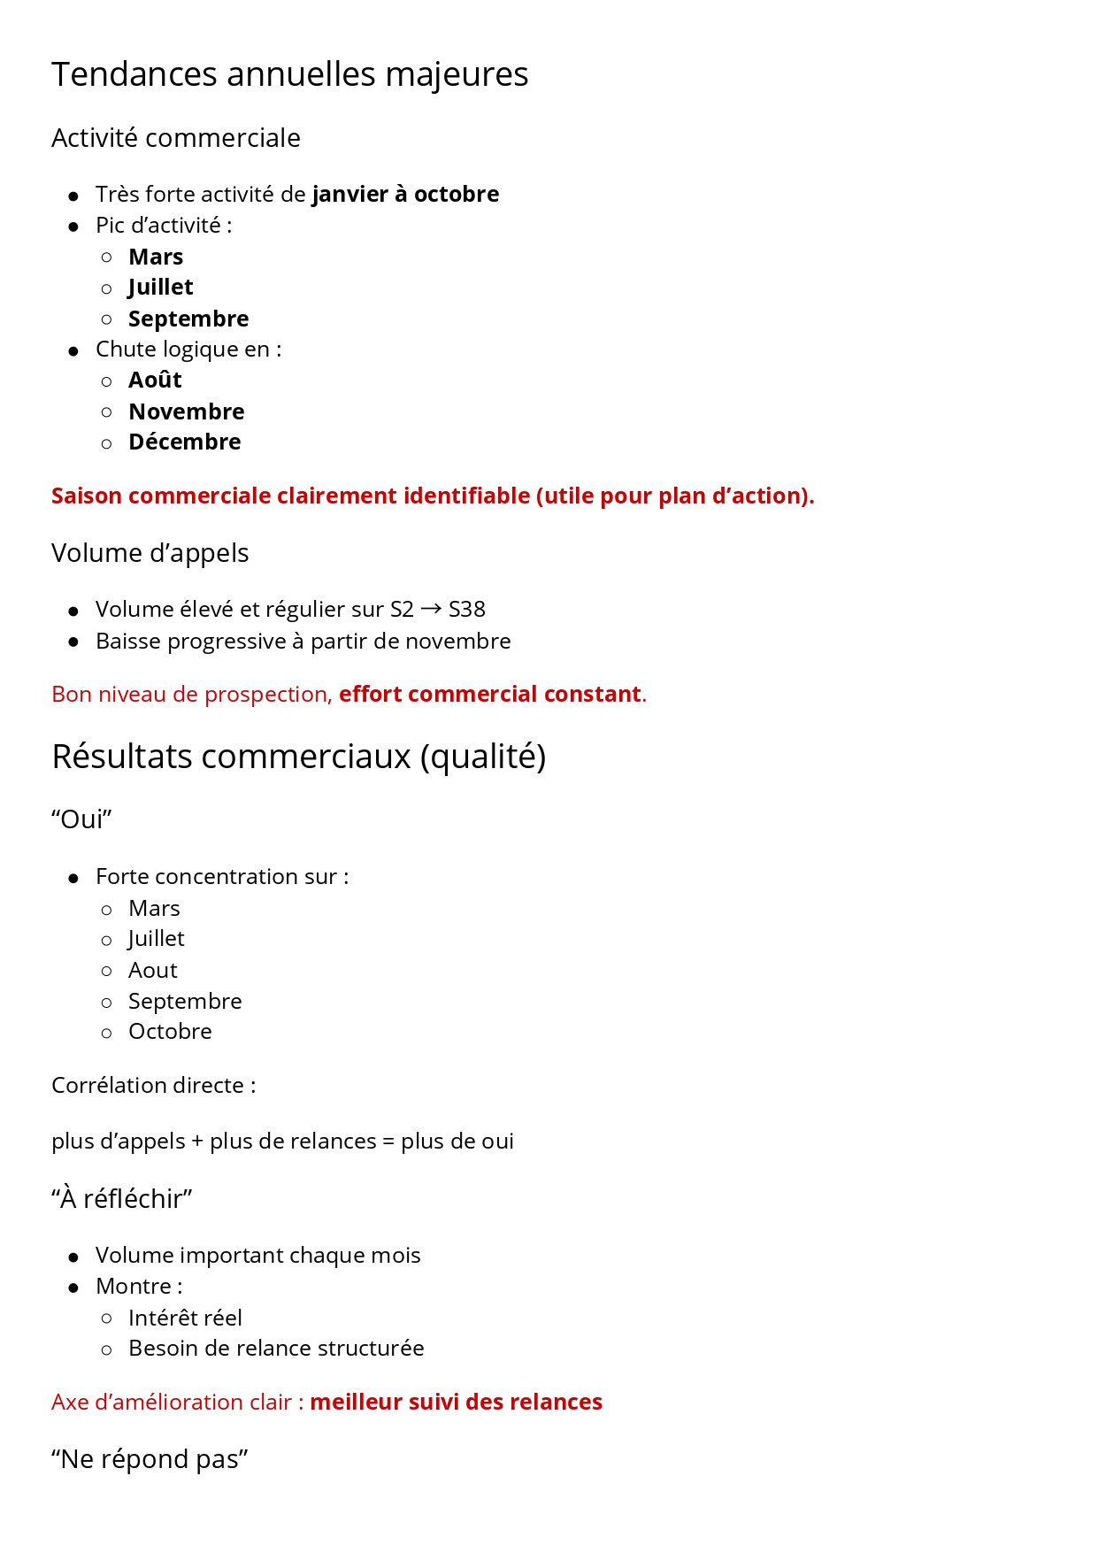
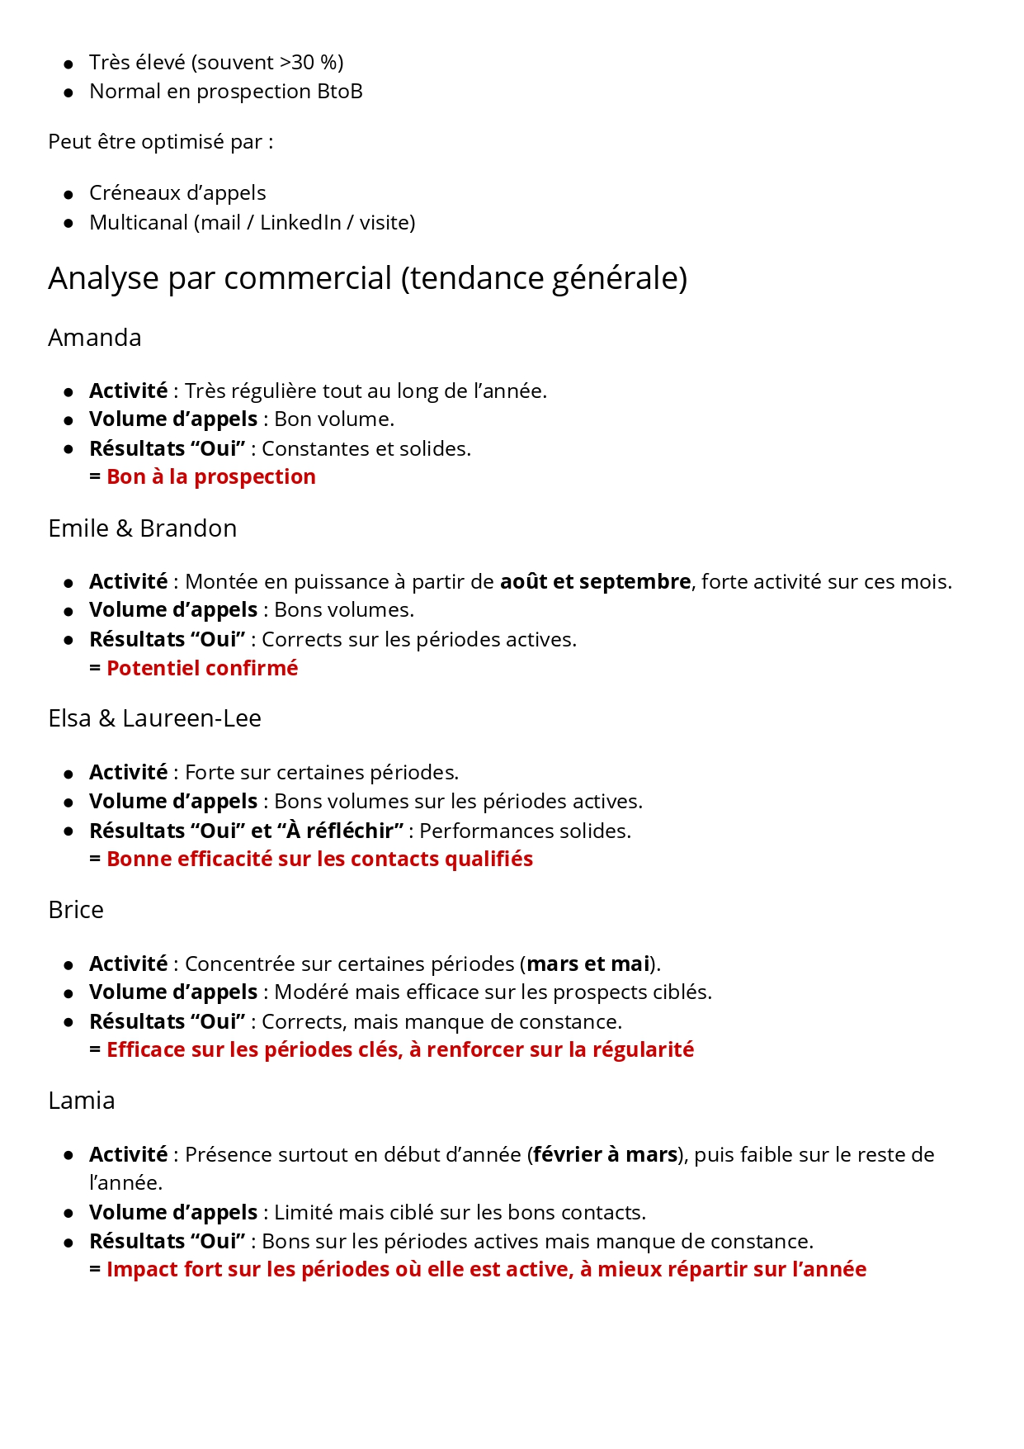
 | Catégorie | Amanda | Emile | Brandon | Immersion | Elsa | Laureen-Lee | Brice | Lamia | Total 2025
Janvier | 0 | 8 | 0 | 0 | 0 | 0 | 0 | 6 | 3 | 17 | 0
Février | 0 | 19 | 0 | 0 | 0 | 0 | 0 | 7 | 12 | 38 | 0
Mars | 0 | 28 | 0 | 0 | 0 | 0 | 0 | 28 | 19 | 75 | 0
Avril | 0 | 20 | 0 | 0 | 0 | 0 | 0 | 7 | 8 | 35 | 0
Mai | 0 | 28 | 0 | 0 | 0 | 0 | 0 | 17 | 8 | 53 | 0
Juin | 0 | 27 | 0 | 0 | 0 | 0 | 0 | 4 | 9 | 40 | 0
Juillet | 0 | 32 | 0 | 0 | 0 | 5 | 17 | 3 | 4 | 61 | 0
Août | 0 | 33 | 10 | 3 | 0 | 16 | 21 | 0 | 0 | 83
Septembre | 0 | 23 | 16 | 13 | 3 | 22 | 14 | 0 | 0 | 91
Octobre | 0 | 30 | 24 | 22 | 0 | 9 |  |  |  | 85
Novembre | 0 | 13 | 10 | 11 | 0 |  |  |  |  | 34
Décembre | 0 | 3 | 5 | 9 | 0 |  |  |  |  | 17
Période | Catégorie | Amanda | Emile | Brandon | Immersion | Elsa | Laureen-Lee | Brice | Lamia | Total 2025
Janvier | Oui | 8 | 0 | 0 | 0 | 0 | 0 | 6 | 3 | 17 | Nouveaux clients
 | À réfléchir | 100 | 0 | 0 | 0 | 0 | 0 | 18 | 31 |  |  | Non employé
 | Total d'appel | 406 | 0 | 0 | 0 | 0 | 0 | 323 | 332
 | Total trier | 932 | 0 | 0 | 0 | 0 | 0 | 646 | 784
 | Nbre d'ent. ouvert | 566 | 0 | 0 | 0 | 0 | 0 | 263 | 398
Février | Oui | 19 | 0 | 0 | 0 | 0 | 0 | 7 | 12 | 38 | Nouveaux contrats
 | À réfléchir | 62 | 0 | 0 | 0 | 0 | 0 | 28 | 35
 | Total d'appel | 317 | 0 | 0 | 0 | 0 | 0 | 331 | 275
 | Total trier | 665 | 0 | 0 | 0 | 0 | 0 | 602 | 761
 | Nbre d'ent. ouvert | 385 | 0 | 0 | 0 | 0 | 0 | 299 | 412
Mars | Oui | 28 | 0 | 0 | 0 | 0 | 0 | 28 | 19 | 75 | Nouveaux contrats
 | À réfléchir | 59 | 0 | 0 | 0 | 0 | 0 | 19 | 42
 | Total d'appel | 423 | 0 | 0 | 0 | 0 | 0 | 491 | 373
 | Total trier | 657 | 0 | 0 | 0 | 0 | 0 | 550 | 558
 | Nbre d'ent. ouvert | 547 | 0 | 0 | 0 | 0 | 0 | 485 | 423
Avril | Oui | 20 | 0 | 0 | 0 | 0 | 0 | 7 | 8 | 35 | Nouveaux contrats
 | À réfléchir | 48 | 0 | 0 | 0 | 0 | 0 | 20 | 39
 | Total d'appel | 376 | 0 | 0 | 0 | 0 | 0 | 517 | 439
 | Total trier | 624 | 0 | 0 | 0 | 0 | 0 | 566 | 544
 | Nbre d'ent. ouvert | 605 | 0 | 0 | 0 | 0 | 0 | 396 | 517
Mai | Oui | 28 | 0 | 0 | 0 | 0 | 0 | 17 | 8 | 53 | Nouveaux contrats
 | À réfléchir | 40 | 0 | 0 | 0 | 0 | 0 | 49 | 33
 | Total d'appel | 145 | 0 | 0 | 0 | 0 | 0 | 277 | 335
 | Total trier | 165 | 0 | 0 | 0 | 0 | 0 | 291 | 364
 | Nbre d'ent. ouvert | 156 | 0 | 0 | 0 | 0 | 0 | 291 | 341
Juin | Oui | 27 | 0 | 0 | 0 | 0 | 0 | 4 | 9 | 40 | Nouveaux contrats
 | À réfléchir | 48 | 0 | 0 | 0 | 0 | 0 | 39 | 26
 | Total d'appel | 252 | 0 | 0 | 0 | 0 | 0 | 347 | 284
 | Total trier | 251 | 0 | 0 | 0 | 0 | 0 | 352 | 224
 | Nbre d'ent. ouvert | 247 | 0 | 0 | 0 | 0 | 0 | 342 | 204
Juillet | Oui | 32 | 0 | 0 | 0 | 5 | 17 | 3 | 4 | 61 | Nouveaux contrats
 | À réfléchir | 32 | 0 | 0 | 0 | 3 | 21 | 20 | 9
 | Total d'appel | 306 | 0 | 0 | 0 | 36 | 194 | 118 | 113
 | Total trier | 298 | 0 | 0 | 0 | 0 | 183 | 118 | 130
 | Nbre d'ent. ouvert | 296 | 0 | 0 | 0 | 0 | 186 | 118 | 127
Août | Oui | 33 | 10 | 3 | 0 | 16 | 21 | 0 | 0 | 83
 | À réfléchir | 18 | 28 | 10 | 0 | 31 | 66 | 0 | 0
 | Total d'appel | 170 | 135 | 45 | 0 | 317 | 323 | 0 | 0
 | Total trier | 149 | 80 | 43 | 0 | 183 | 310 | 0 | 0
 | Nbre d'ent. ouvert | 149 | 80 | 40 | 0 | 203 | 307 | 0 | 0
Septembre | Oui | 23 | 16 | 13 | 3 | 22 | 14 | 0 | 0 | 91
 | À réfléchir | 22 | 54 | 49 | 19 | 69 | 43 | 0 | 0
 | Total d'appel | 149 | 335 | 333 | 150 | 291 | 230 | 0 | 0
 | Total trier | 129 | 239 | 239 | 148 | 276 | 225 | 0 | 0
 | Nbre d'ent. ouvert | 101 | 240 | 237 | 140 | 196 | 149 | 0 | 0
Octobre | Oui | 30 | 24 | 22 | 0 | 9 |  |  |  | 85
 | À réfléchir | 12 | 43 | 59 | 0 | 19
 | Total d'appel | 76 | 377 | 319 | 0 | 88
 | Total trier | 56 | 342 | 286 | 0 | 88
 | Nbre d'ent. ouvert | 55 | 342 | 284 | 0 | 88
Novembre | Oui | 13 | 10 | 11 | 0 |  |  |  |  | 34
 | À réfléchir | 16 | 21 | 35 | 0
 | Total d'appel | 77 | 196 | 172 | 0
 | Total trier | 66 | 176 | 153 | 0
 | Nbre d'ent. ouvert | 65 | 156 | 127 | 39
Décembre | Oui | 3 | 5 | 9 | 0 |  |  |  |  | 17
 | À réfléchir | 1 | 5 | 29 | 0
 | Total d'appel | 12 | 71 | 163 | 0
 | Total trier | 11 | 99 | 46 | 0
 | Nbre d'ent. ouvert | 11 | 42 | 49 | 0
2025 | GLOBAL OUI | 264 | 65 | 58 | 3 | 52 | 52 | 72 | 63 | 629

